Bài 1
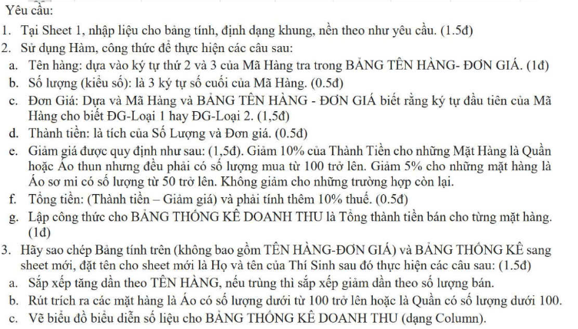
BẢNG KÊ CHI TIẾT MẶT HÀNG MAY MẶC
STT | Mã Hàng | Tên Hàng | Số lượng | Đơn Giá | Thành Tiền | Giảm Giá | Tổng Tiền
1 | 1AT095
2 | 2QJ105
3 | 1QK285
4 | 2AT050
5 | 1SM085
6 | 2AT100
7 | 1QJ075
8 | 2QJ035
9 | 1AT055
10 | 2SM140
11 | 2QK020
12 | 2SM060

 | BẢNG TÊN HÀNG - ĐƠN GIÁ
 | Mã Hàng | Tên Hàng | ĐG -Loại 1 | ĐG - Loại 2
 | AT | Áo thun | 80,000 | 45,000
 | SM | Áo sơ mi | 120,000 | 85,000
 | QK | Quần Kaki | 220,000 | 150,000
 | QJ | Quần Jean | 350,000 | 280,000
 | BẢNG THỐNG KÊ DOANH THU
 | Mã Hàng | AT | SM | QK | QJ
 | Tổng Tiền

Bài 2
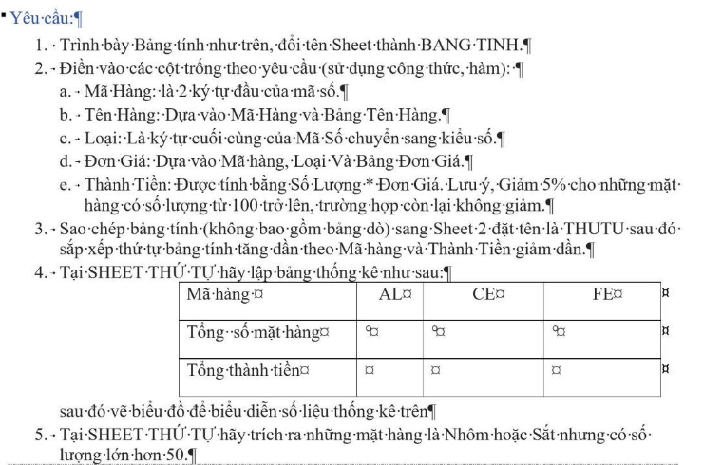
BẢNG TÍNH TIỀN
STT | MÃ SỐ | MÃ HÀNG | TÊN HÀNG | LOẠI | SỐ LƯỢNG | ĐƠN GIÁ | THÀNH TIỀN
1 | FE2 | FE |  |  | 78
2 | AL1 | AL |  |  | 35
3 | CE2 | CE |  |  | 100
4 | FE1 | FE |  |  | 125
5 | CE1 | CE |  |  | 300
6 | AL2 | AL |  |  | 55
7 | AL2 | AL |  |  | 25
8 | FE1 | FE |  |  | 110
9 | AL1 | AL |  |  | 65
10 | CE2 | CE |  |  | 115

 |  | BẢNG TÊN HÀNG - ĐƠN GIÁ
 |  | MÃ HÀNG | TÊN HÀNG | ĐƠN GIÁ
 |  |  |  | LOẠI 1 | LOẠI 2
 |  | AL | NHÔM | 55 | 48
 |  | FE | SẮT | 32 | 25
 |  | CE | XI MĂNG | 50 | 45

Bài 3
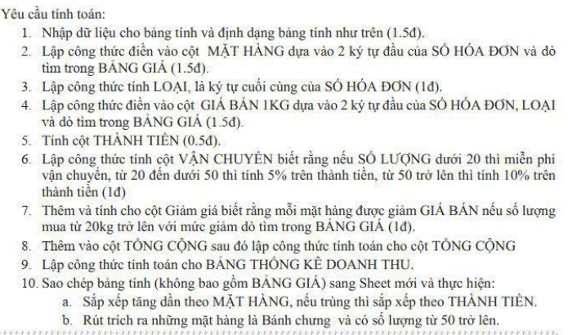
CỬA HÀNG BÁNH MỨT HƯỚNG DƯƠNG
STT | SỐ HÓA ĐƠN | MẶT HÀNG | LOẠI | NGÀY BÁN | SỐ LƯỢNG | GIÁ BÁN 1KG | VẬN CHUYỂN | THÀNH TIỀN | GIẢM GIÁ | TỔNG CỘNG
1 | MB1 |  |  | 2018-01-07 | 10
2 | BC2 |  |  | 2018-01-14 | 50
3 | BC1 |  |  | 2018-01-20 | 20
4 | HS1 |  |  | 2018-01-27 | 15
5 | BC1 |  |  | 2018-01-28 | 70
6 | MB2 |  |  | 2018-02-02 | 30
7 | HS2 |  |  | 2018-02-10 | 25
8 | BC2 |  |  | 2018-02-13 | 35
9 | MB1 |  |  | 2018-02-22 | 20

 | BẢNG GIÁ |  |  |  |  |  | BẢNG THỐNG KÊ DOANH THU
 | Mã hàng | Tên hàng | Loại 1 | Loại 2 | Giảm giá |  | Loại bánh mứt | Tổng thành tiền
 | BC | Bánh chưng | 120000 | 100000 | 5% |  | Bánh chưng
 | HS | Hạt sen | 140000 | 120000 | 10% |  | Hạt sen
 | MB | Mứt bí | 80000 | 60000 | 3% |  | Mứt bí

Bài 4
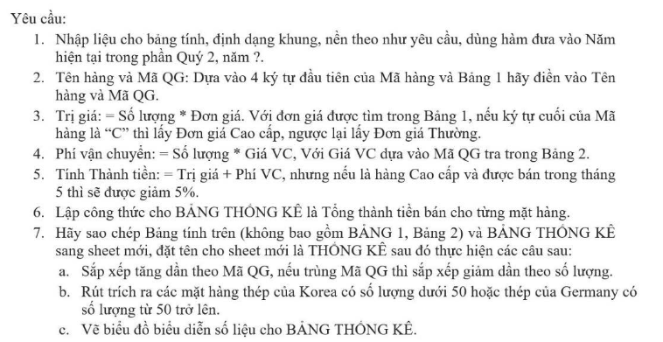
BÁO CÁO BÁN HÀNG THÉP XÂY DỰNG
QUÝ 2, NĂM 2025
 |  |  |  |  |  | Đơn vị tính:USD
Mã hàng | Tên hàng | Mã QG | Số lượng | Ngày bán | Trị giá | Phí vận chuyển | Thành tiền
TR20C |  |  | 50 | 2025-04-04
TA10C |  |  | 35 | 2025-04-15
TR20T |  |  | 36 | 2025-04-24
GO55C |  |  | 70 | 2025-05-02
TA10C |  |  | 45 | 2025-05-12
GO55T |  |  | 12 | 2025-05-24
TA10T |  |  | 60 | 2025-05-26

BẢNG 1 |  |  |  |  | BẢNG 2
Mã hàng | TR20 | TA10 | GO55 |  | Mã QG | Xuất xứ | Giá VC
Tên hàng | Thép tròn 20mm | Thép tấm 10mm | Thép góc 5x5mm |  | AU | Australia | 120
Mã QG | AU | KO | GE |  | KO | Korea | 100
Giá Cao cấp | 450 | 700 | 520 |  | GE | Gemany | 150
Giá Thường | 400 | 640 | 470

BẢNG THỐNG KÊ
Mặt Hàng | TR20 | TA10 | GO55
Số lượng | 0 | 0 | 0

Bài 5
ĐỀ XUẤT NHẬP HÀNG
 |  |  |  |  |  |  |  | Tỷ giá | 23,500
STT | Mã DX | Tên Hàng | Số lượng DX | Giá đề xuất | Loại Tiền | Thành tiền (VNĐ) | Thuế NK | Phí VC | Tổng GT
1 | TE3NK | Xe trẻ em | 30 | 200 | USD | 141,000,000 | 4,230,000 | 7,050,000 | 152,280,000
2 | XD2TD | Xe đua | 20 | 16,800,000 | VND | 336,000,000 | - | 3,360,000 | 339,360,000
3 | DP1TN | Xe đường phố | 10 | 10,800,000 | VND | 108,000,000 | - | 1,080,000 | 109,080,000
4 | TE1TN | Xe trẻ em | 10 | 5,500,000 | VND | 55,000,000 | - | 550,000 | 55,550,000
5 | DP2NK | Xe đường phố | 20 | 732 | USD | 344,040,000 | 51,606,000 | 17,202,000 | 412,848,000
6 | XD3NK | Xe đua | 30 | 1,150 | USD | 810,750,000 | 40,537,500 | 81,075,000 | 932,362,500
TỔNG CỘNG
Bảng 2 | DL Hàng Hóa |  |  | Bảng 3 | Mã số lượng |  |  | Bảng 4
 | Mã Hàng | Tên Hàng | Thuế NK |  | 1 | 2 | 3 |  | Tên hàng | Tổng GT
 | DP | Xe đường phố | 15% |  | 10 | 20 | 30 |  | Xe đường phố | 521,928,000
 | XD | Xe đua | 5% |  |  |  |  |  | Xe đua | 1,271,722,500
 | TE | Xe trẻ em | 3% |  |  |  |  |  | Xe trẻ em | 207,830,000

TỔNG GT
 |  |  |  |  |  |  |  | Tên Hàng | Loại Tiền
 |  |  |  |  |  |  |  | Xe trẻ em | USD
 |  |  |  |  |  |  |  | Xe đua | USD
 |  |  |  |  |  |  |  | Xe đường phố | USD

 |  |  |  |  |  |  |  | STT | Mã DX | Tên Hàng | Số lượng DX | Giá đề xuất | Loại Tiền | Thành tiền (VNĐ) | Thuế NK | Phí VC | Tổng GT
 |  |  |  |  |  |  |  | 1 | TE3NK | Xe trẻ em | 30 | 200 | USD | 141,000,000 | 4,230,000 | 7,050,000 | 152,280,000
 |  |  |  |  |  |  |  | 5 | DP2NK | Xe đường phố | 20 | 732 | USD | 344,040,000 | 51,606,000 | 17,202,000 | 412,848,000
 |  |  |  |  |  |  |  | 6 | XD3NK | Xe đua | 30 | 1,150 | USD | 810,750,000 | 40,537,500 | 81,075,000 | 932,362,500

